Map-Reduce
Requisitos Não Funcionais |  | Classificação | Justificativa
13 | A aplicação deve estar disponivel 24 horas por dia, todos os dias | 2024-05-05 | A arquitetura MapReduce possui tolerância a falhas robusta, com dados distribuídos e redundância que garantem a continuidade do processamento mesmo em caso de falhas de hardware. Isso contribui para uma alta disponibilidade e robustez, ideal para um sistema que exige operação contínua sem interrupções.
12 | A aplicação deve ser capaz de escalar horizontalmente para suportar o aumento de utilizadores e volume de ima- gens, mantendo o desempenho. | 2024-04-05 | O MapReduce é muito adequado para escalabilidade horizontal, uma vez que foi projetado para operar em clusters e adicionar nós para lidar com maiores volumes de dados. No entanto, essa escalabilidade não resolve a latência individual de cada tarefa. Portanto, é uma boa escolha para lidar com crescimento de volume e usuários, mas não elimina a limitação de latência.
11 | O sistema deve processar até 100 imagens ao mesmo tempo, sem quedas perceptíveis no desempenho | 2024-03-05 | Embora o MapReduce consiga distribuir o processamento entre vários nós, o sistema não foi otimizado para tarefas de baixa latência ou para um número de pequenas tarefas paralelas, como o processamento de imagens simultâneas em tempo real. MapReduce é eficiente em processar grandes volumes de dados de uma só vez, mas a sua divisão em tarefas pode gerar alguma latência adicional, especialmente perceptível em aplicações que requerem respostas rápidas.
16 | A aplicação deve optimizar o uso de recursos (CPU, me- mória) | 2024-03-05 | O MapReduce é relativamente eficiente em termos de uso de recursos em grandes processamentos de dados em lote. No entanto, ele não é tão eficaz para otimização de recursos em tarefas menores e de baixa latência, como o processamento individual de imagens em tempo real, o que pode levar a uso subótimo de CPU e memória.
21 | O sistema deve ser projetado para facilitar a execução de testes | 2024-02-05 | Testar uma aplicação baseada em MapReduce pode ser complexo devido ao seu processamento distribuído, que requer ambiente e dados representativos do sistema em escala completa para testes confiáveis. Existem ferramentas para simular a execução de MapReduce em escala menor, mas a arquitetura ainda não facilita tanto a execução de testes isolados e rápidos para cada componente.
5 | A aplicação deve apresentar o resultado da ferramenta de edição de imagem em tempo real | 2024-01-05 | O MapReduce não é ideal para processamentos em tempo real, pois foi projetado para processamento em lote (batch processing), onde a latência é alta e os resultados não são gerados instantaneamente. Em um ambiente que exige resposta em tempo real, como uma ferramenta de edição de imagem, a arquitetura MapReduce introduziria uma latência incompatível com essa necessidade.
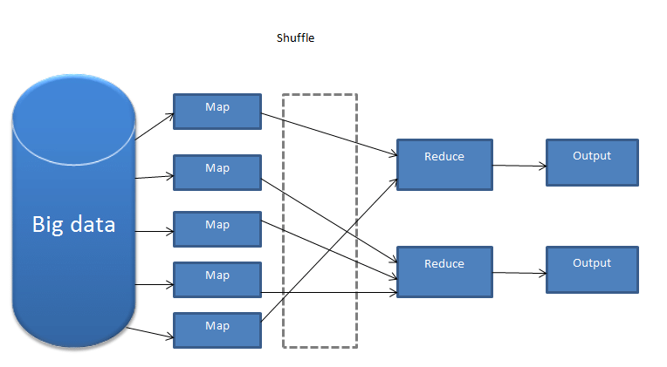

 |  |  | Não parece a melhor escolha !

 | Descrição: A arquitetura MapReduce é um modelo de programação distribuída voltado para processar e gerar grandes conjuntos de dados em paralelo, comumente usada em ambientes de big data. Ele divide o processamento em duas etapas principais: Map (Mapeamento): nesta etapa, o trabalho é dividido em várias tarefas menores, distribuídas entre diferentes nós da rede. Cada tarefa executa uma função map, que processa partes do conjunto de dados e gera pares de chave-valor como saída. Reduce (Redução): a saída do map é então agrupada por chave e enviada para as tarefas de reduce, que combinam esses dados e produzem a saída final. A função reduce processa todas as entradas associadas a uma mesma chave, gerando um resultado agregado. A arquitetura MapReduce é altamente escalável, pois permite o processamento de dados em paralelo, distribuindo o trabalho entre diferentes nós, o que melhora o desempenho e permite lidar com enormes volumes de dados.

Publish-Subscribe
Requisitos Não Funcionais |  | Classificação | Justificativa
12 | A aplicação deve ser capaz de escalar horizontalmente para suportar o aumento de utilizadores e volume de ima- gens, mantendo o desempenho. | 2024-05-05 | A arquitetura publish-subscribe é altamente eficaz para escalar horizontalmente. Ela permite a adição de novos produtores e consumidores sem interromper o sistema, distribuindo a carga de trabalho e mantendo o desempenho à medida que o número de utilizadores e o volume de imagens aumentam.
11 | O sistema deve processar até 100 imagens ao mesmo tempo, sem quedas perceptíveis no desempenho | 2024-04-05 | Com a arquitetura publish-subscribe, é possível processar múltiplas mensagens (imagens) em paralelo, distribuindo-as entre vários consumidores. Isso permite o processamento simultâneo de até 100 imagens sem impactos significativos no desempenho.
5 | A aplicação deve apresentar o resultado da ferramenta de edição de imagem em tempo real | 2024-04-05 | A publish-subscribe facilita a comunicação assíncrona e a notificação de eventos, permitindo que os resultados sejam transmitidos aos clientes assim que estiverem prontos. Isso possibilita a atualização quase em tempo real, melhorando a experiência do usuário ao fornecer feedback imediato.
13 | A aplicação deve estar disponivel 24 horas por dia, todos os dias | 2024-03-05 | Embora a arquitetura publish-subscribe possa contribuir para a alta disponibilidade através de redundância e distribuição de carga, ela não garante por si só disponibilidade contínua. São necessárias implementações adicionais, como mecanismos de failover e monitoramento, para assegurar operação 24/7.
21 | O sistema deve ser projetado para facilitar a execução de testes | 2024-02-05 | Testar sistemas baseados em publish-subscribe pode ser mais complexo devido à natureza assíncrona e distribuída da arquitetura. Embora seja possível, requer frameworks e abordagens de teste específicos para lidar com a comunicação assíncrona entre componentes.
16 | A aplicação deve optimizar o uso de recursos (CPU, me- mória) | 2024-02-05 | A publish-subscribe pode ajudar na distribuição eficiente de tarefas, mas não é especificamente orientada para a otimização de recursos internos. Para otimizar CPU e memória, seriam necessárias técnicas adicionais de gestão de recursos e otimização de código.
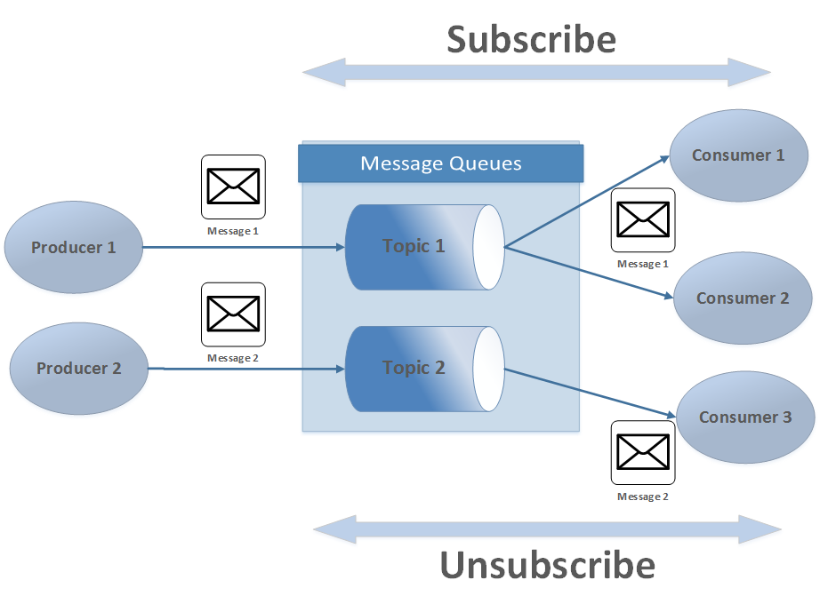

 | Descrição: A arquitetura Publish-Subscribe é um modelo de comunicação assíncrona voltado para a distribuição de mensagens em sistemas distribuídos, comumente usada em ambientes orientados a eventos. Ela separa os produtores de mensagens (publicadores) dos consumidores (assinantes), permitindo um acoplamento fraco entre eles. Publicação: nesta etapa, os publicadores enviam mensagens para um intermediário ou sistema de mensagens sem conhecimento dos assinantes. As mensagens são categorizadas em tópicos ou canais, permitindo que sejam organizadas conforme seu conteúdo ou tipo. Assinatura: os assinantes expressam interesse em determinados tópicos ou canais e recebem automaticamente as mensagens relevantes. Eles não precisam saber de onde as mensagens se originaram, apenas que estão inscritos nos tópicos de interesse. A arquitetura Publish-Subscribe melhora a escalabilidade e a flexibilidade do sistema, permitindo que componentes sejam adicionados ou removidos sem afetar o restante. Ferramentas como Apache Kafka, RabbitMQ e MQTT facilitam a implementação dessa arquitetura em diferentes ambientes.

MicroServiços
Requisitos Não Funcionais |  | Classificação | Justificativa
11 | O sistema deve processar até 100 imagens ao mesmo tempo, sem quedas perceptíveis no desempenho | 2024-05-05 | Microserviços são projetados para escalar horizontalmente e distribuir carga, tornando-os ideais para lidar com grandes volumes de requisições simultâneas. Ao escalar cada serviço de forma independente, o sistema pode facilmente processar várias imagens ao mesmo tempo, mantendo o desempenho. Assim, o requisito é bem atendido com esta arquitetura.
12 | A aplicação deve ser capaz de escalar horizontalmente para suportar o aumento de utilizadores e volume de ima- gens, mantendo o desempenho. | 2024-05-05 | A arquitetura de microserviços foi desenvolvida exatamente com este tipo de escalabilidade em mente. Serviços independentes permitem aumentar ou diminuir a quantidade de instâncias de cada serviço conforme a demanda. Isso permite que o sistema suporte grandes volumes de tráfego sem afetar o desempenho geral, sendo uma das maiores vantagens de microserviços.
21 | O sistema deve ser projetado para facilitar a execução de testes | 2024-05-05 | Microserviços, sendo modulares e independentes, facilitam o desenvolvimento de testes unitários e de integração para cada serviço individualmente. Isso torna o processo de teste muito mais fácil e eficaz, já que cada serviço pode ser testado em isolamento, melhorando a detecção de falhas e facilitando a automação de testes.
16 | A aplicação deve optimizar o uso de recursos (CPU, me- mória) | 2024-04-05 | Cada microserviço pode ser desenvolvido e ajustado de forma independente, o que facilita a otimização do uso de CPU e memória para cada funcionalidade específica. Embora isso permita uma otimização eficiente, o consumo de recursos pode ser maior se os serviços não forem projetados e monitorados adequadamente, já que cada serviço pode necessitar de comunicação própria (overhead).
13 | A aplicação deve estar disponivel 24 horas por dia, todos os dias | 2024-04-05 | A arquitetura de microserviços melhora a disponibilidade ao isolar falhas, pois uma falha em um serviço específico não afeta o sistema inteiro. No entanto, a complexidade de monitoramento e o número maior de pontos de falha exigem cuidado e uma boa estrutura de DevOps.
5 | A aplicação deve apresentar o resultado da ferramenta de edição de imagem em tempo real | 2024-04-05 | Microserviços podem atender bem a requisitos de baixa latência, especialmente quando os serviços de edição de imagem são projetados para serem leves e escaláveis. Cada serviço pode ser especializado e otimizado para uma função específica, o que ajuda a manter a responsividade em tempo real. No entanto, garantir latência baixa depende de implementar comunicações eficientes e monitoramento cuidadoso.

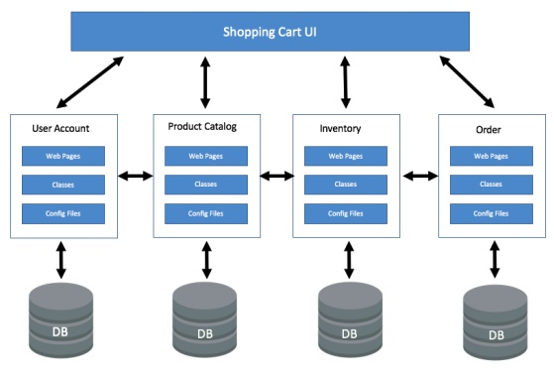

 |  |  | Ótima escolha !

 | Descrição: A arquitetura de microserviços organiza um sistema como um conjunto de serviços independentes e especializados, cada um responsável por uma funcionalidade específica, que se comunicam através de APIs. Ao contrário das arquiteturas monolíticas, em que todos os módulos estão integrados em uma única aplicação, os microserviços são isolados, permitindo que cada serviço possa ser desenvolvido, implantado e escalado independentemente dos demais.

Peer-to-Peer
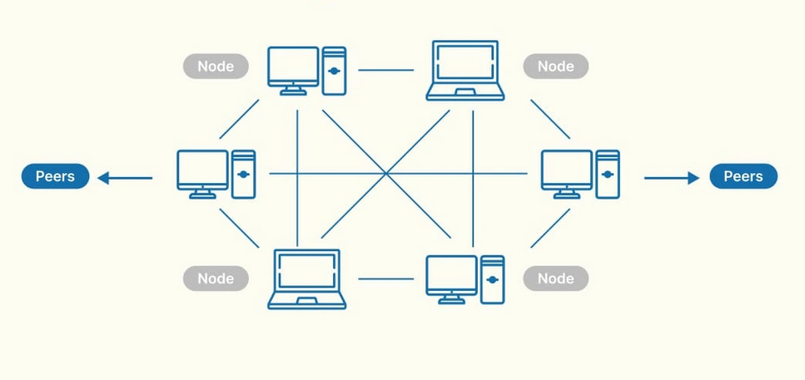
Requisitos Não Funcionais |  | Classificação | Justificativa
11 | O sistema deve processar até 100 imagens ao mesmo tempo, sem quedas perceptíveis no desempenho | 4 | A arquitetura P2P pode ser vantajosa para o processamento simultâneo de até 100 imagens, pois permite a distribuição da carga entre vários nós, o que ajuda a manter o desempenho. No entanto, a sincronização entre os nós e a latência na rede são problemas que podem vir a surgir.
12 | A aplicação deve ser capaz de escalar horizontalmente para suportar o aumento de utilizadores e volume de ima- gens, mantendo o desempenho. | 5 | A escalabilidade horizontal é mais que garantida numa arquitetura P2P, pois novos nós podem ser adicionados conforme o aumento de utilizadores, mantendo o desempenho através da distribuição da carga de trabalho.
21 | O sistema deve ser projetado para facilitar a execução de testes | 3 | A arquitetura P2P permite realizar testes distribuídos pelos diversos nós, o que facilita a execução e automação dos testes. No entanto, a comunicação entre pares pode tornar os testes menos uniformes em comparação a uma arquitetura centralizada.
16 | A aplicação deve optimizar o uso de recursos (CPU, me- mória) | 5 | Numa arquitetura P2P, a distribuição da carga entre nós ajuda a reduzir o consumo de CPU e memória em cada nó individual, aproveitando ao máximo os recursos distribuídos na rede.
13 | A aplicação deve estar disponivel 24 horas por dia, todos os dias | 3 | A arquitetura P2P é capaz de suportar a disponibilidade 24/7, uma vez que a falha de um nó não compromete o sistema inteiro. No entanto, é necessário que uma quantidade suficiente de nós esteja sempre ativa e que existam mecanismos de redirecionamento para garantir a continuidade do serviço.
5 | A aplicação deve apresentar o resultado da ferramenta de edição de imagem em tempo real | 2 | Embora a arquitetura P2P permita distribuir o processamento entre vários nós, o tempo de resposta pode ser impactado por latências de rede e problemas de sincronização entre os nós.

Classificação Final | Justificativa
3.666666667 | Não é boa nem é má, já que permite facilmente a distribuição de carga, o escalamento horizontalmente, a otimização recursos e a garantia de disponibilidade. No entanto, não é tão boa quando o assunto é tempos de resposta devido às latências variáveis entre os nós e à sincronização dos mesmos, ou à disponibilidade da aplicação.

Pipe-and-Filter
Requisitos Não Funcionais |  | Classificação | Justificativa
13 | A aplicação deve estar disponivel 24 horas por dia, todos os dias | 2024-03-05 | Pipe-and-Filter não é, em si, focada em disponibilidade, mas sua modularidade e capacidade de processamento em paralelo podem contribuir para manter o sistema disponível continuamente. Cada filtro pode ser isolado e mantido sem impactar os demais, o que ajuda a garantir maior disponibilidade.
12 | A aplicação deve ser capaz de escalar horizontalmente para suportar o aumento de utilizadores e volume de ima- gens, mantendo o desempenho. | 2024-05-05 | Pipe-and-Filter é altamente adequada para escalabilidade horizontal, pois permite adicionar filtros paralelos para processar grandes volumes de dados. Isso é vantajoso para sistemas que precisam de ajustar-se ao aumento de utilizadores e dados.
11 | O sistema deve processar até 100 imagens ao mesmo tempo, sem quedas perceptíveis no desempenho | 2024-05-05 | A arquitetura Pipe-and-Filter é apropriada para o processamento paralelo de dados, onde múltiplas instâncias de filtros podem trabalhar simultaneamente. Isso permite que várias imagens sejam processadas ao mesmo tempo, mantendo o desempenho.
16 | A aplicação deve optimizar o uso de recursos (CPU, me- mória) | 2024-03-05 | Pipe-and-Filter pode ser eficaz em termos de desempenho, mas a otimização depende muito da implementação específica. A modularidade permite monitorar e ajustar o uso de recursos em cada filtro, mas essa arquitetura não otimiza recursos de forma tão eficiente quanto uma abordagem altamente personalizada.
21 | O sistema deve ser projetado para facilitar a execução de testes | 2024-05-05 | A arquitetura Pipe-and-Filter facilita os testes, pois cada filtro é um módulo independente que pode ser testado isoladamente. Isso simplifica a verificação de cada etapa de processamento, tornando o sistema mais fácil de testar e depurar.
5 | A aplicação deve apresentar o resultado da ferramenta de edição de imagem em tempo real | 2024-03-05 | A arquitetura Pipe-and-Filter, embora eficaz para processamento sequencial e modular, não é naturalmente ideal para requisitos de tempo real. A natureza de encadeamento de filtros pode introduzir latência, especialmente se o fluxo de processamento tiver várias etapas. No entanto, é possível minimizar essa latência com filtros bem otimizados e técnicas de paralelização, embora seja um desafio técnico adicional.
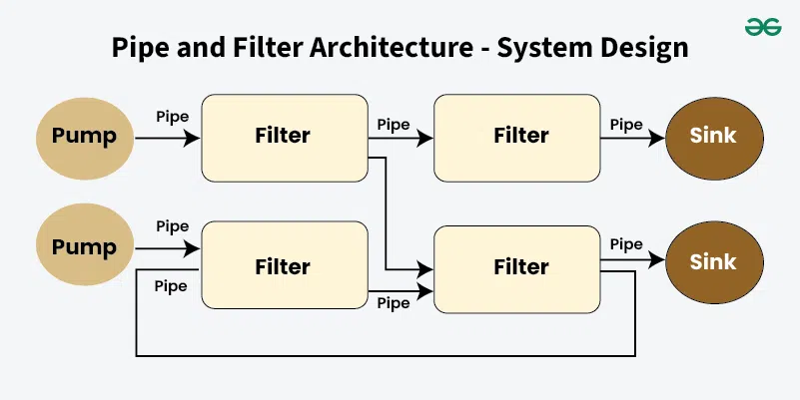

 |  |  | Não parece a melhor escolha !

 | A arquitetura Pipe-and-Filter é um padrão de design que divide um processo numa série de etapas distintas, chamadas de filtros, conectadas por canais conhecidos como pipes. Cada filtro é dedicado a uma função específica de processamento, que pode envolver transformação, validação ou agregação de dados. Os dados fluem por esses filtros através dos pipes, que transportam a saída de um filtro para a entrada de outro. Esta arquitetura aumenta a modularidade, pois cada filtro opera de forma independente e se concentra numa única função. Ela também promove a reutilização, permitindo que filtros sejam utilizados em diferentes sistemas ou aplicações. Além disso, é flexível e escalável; filtros podem ser adicionados, removidos ou reorganizados com pouco impacto no sistema como um todo, e múltiplas instâncias de filtros podem funcionar simultaneamente para lidar com conjuntos de dados maiores.

